信用交易
融资融券市场交易数据统计（20220902）

标的证券 | 融资融券余额（亿元） | 融资余额（亿元） | 融券余额（亿元） | 融资买入额（亿元） | 融资融券规模变化（亿元） | 融资余额增幅(‰) | 融券余额增幅(%)
统计数据 | 16,079.32 | 15,034.43 | 1,044.89 | 422.54 | -30.65 | -2.17 | 0.20
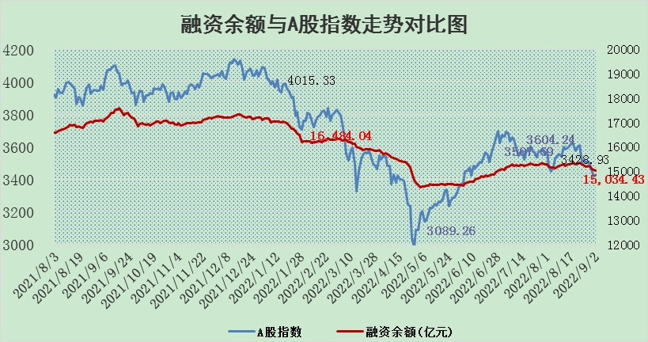

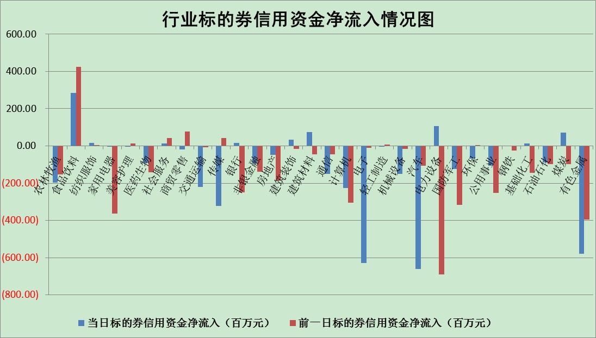

标的基金代码 | 标的基金简称 | 融资余额/市值(%) | 融资余额增幅(%) | 融资买入额/成交金额(%) | （融资余额净增额-融券余额净增额）/市值(‱) | 融券余额降幅(%) | ABS[（融资余额净增额-融券余额净增额）/市值净增额-1](%)
159902 | 华夏中小板ETF | 1.78 | 1.64 | 0.21 | 13.43 | 11.22 | 176.89
159915 | 易方达创业板ETF | 1.85 | 13.39 | 1015167.68 | 22.88 | 2.23 | 381.50
159919 | 嘉实沪深300ETF | 5.40 | 0.19 | 1.68 | 2.11 | 10.10 | 104.10
159920 | 华夏恒生ETF | 109.32 | -0.07 | 1.90 | -7.70 | 1.74 | 85.97
159922 | 嘉实中证500ETF | 0.54 | 1.83 | 215.28 | 3.19 | 0.23 | 84.62
159925 | 南方沪深300ETF | 0.02 | 0.00 | 0.00 | 0.00 | 0.00 | 100.00
159928 | 消费ETF | 1.03 | -1.70 | 6.53 | -1.73 | 0.85 | 97.97
159934 | 易方达黄金ETF | 470.68 | -0.19 | 7.58 | -87.50 | 0.00 | 977.37
159939 | 全指信息技术ETF | 0.68 | 2.03 | 84.70 | 1.35 | 0.00 | 99.26
159940 | 全指金融地产ETF | 0.30 | -4.98 | 0.01 | -1.57 | 0.00 | 92.84
159995 | 半导体芯片ETF | 1.88 | -0.45 | 181.26 | -0.33 | 2.55 | 100.54
159997 | 天弘中证电子ETF | 2.44 | -0.09 | 39.25 | -0.30 | -1.05 | 100.29
159998 | 天弘中证计算机主题ETF | 0.20 | 4.78 | 0.03 | 0.91 | 0.00 | 98.26
510050 | 华夏上证50ETF | 11.18 | 1.03 | 171.10 | 14.52 | 27.55 | 88.11
510180 | 华安上证180ETF | 0.49 | -0.12 | 1.82 | 0.08 | 28.52 | 100.14
510880 | 华泰柏瑞红利ETF | 0.19 | -0.84 | 0.37 | 3.26 | 53.91 | 117.03
510900 | 易方达恒生H股ETF | 150.12 | -0.16 | 3.21 | -24.60 | 0.00 | 35.31
511010 | 5年期国债ETF | 0.00 | 0.00 | 0.00 | 0.00 | 0.00 | 100.00
511380 | 可转债及可交换债券ETF | 31.56 | -1.45 | 0.60 | -46.57 | 0.00 | 113.89
512000 | 全指证券ETF | 6.83 | 0.44 | 25.64 | 5.50 | 5.56 | 35.19
512010 | 沪深300医药卫生ETF | 5.20 | 1.67 | 29.60 | 10.84 | 12.48 | 77.25
512070 | 沪深300非银ETF | 2.54 | 1.12 | 31.94 | 2.91 | 1.04 | 99.27
512400 | 南方中证申万有色金属ETF | 1.21 | 0.87 | 0.86 | 1.68 | 0.96 | 101.11
512580 | 广发中证环保产业ETF | 0.61 | 2.23 | 0.70 | 1.79 | 1.06 | 100.45
512660 | 国泰中证军工ETF | 2.76 | -3.98 | 12.94 | -13.86 | -4.18 | 140.15
512800 | 华宝中证银行ETF | 12.57 | 0.16 | 1.88 | 4.93 | 20.00 | 87.38
512980 | 广发中证传媒ETF | 1.54 | -7.43 | 48.91 | -12.41 | -1.85 | 104.86
515030 | 华夏中证新能源汽车ETF | 1.59 | -0.53 | 11.44 | -0.63 | 1.62 | 98.79
515050 | 华夏中证5G通信主题ETF | 1.54 | -0.12 | 125.33 | -0.26 | -2.00 | 100.13
515070 | 华夏中证人工智能ETF | 1.41 | -1.20 | 0.08 | -1.70 | 0.00 | 103.03
标的股票比较指标 |  | 融资余额/流通A股市值(%) | 融资余额增幅(%) | 融资买入额/成交金额(%) | （融资余额净增额-融券余额净增额）/流通A股市值(‱) | 融券余额降幅(%) | ABS[（融资余额净增额-融券余额净增额）/流通A股市值净增额-1](%)
前十名标的个股 |  | 众应互联 | 蒙泰高新 | 武汉控股 | 蒙泰高新 | 摩恩电气 | 广誉远
 |  | 数知科技 | 步科股份 | 滨化股份 | 北新路桥 | 上海雅仕 | 京粮控股
 |  | 丹邦科技 | 东旭蓝天 | 农业银行 | 北纬科技 | 江苏阳光 | 科兴制药
 |  | 易见股份 | 中国卫通 | 七匹狼 | 东旭蓝天 | 三江购物 | 鹏欣资源
 |  | 聚龙股份 | 中油资本 | 中青旅 | 拓维信息 | 海南瑞泽 | 骆驼股份
 |  | 绿庭投资 | 海能达 | 酒钢宏兴 | 步科股份 | 栖霞建设 | 吉翔股份
 |  | 西水股份 | 三棵树 | 北新路桥 | 通宇通讯 | 光明地产 | 世荣兆业
 |  | 仁东控股 | 朗特智能 | 光大银行 | 剑桥科技 | 兰生股份 | 天奈科技
 |  | 数码科技 | 北新路桥 | 胜宏科技 | 海能达 | 平高电气 | 中源协和
 |  | 全柴动力 | 北纬科技 | 包钢股份 | 波导股份 | 兆日科技 | 海南瑞泽
后十名标的个股 |  | 广田集团 | 上汽集团 | 广田集团 | 鹏欣资源 | 香雪制药 | 中科创达
 |  | 延安必康 | 傲农生物 | 延安必康 | 仲景食品 | 苏州科达 | 光大证券
 |  | 曙光股份 | 吉祥航空 | 曙光股份 | 欧比特 | 中油资本 | 神马股份
 |  | 龙净环保 | 仲景食品 | 龙净环保 | 梦网集团 | 冠农股份 | 智光电气
 |  | 中嘉博创 | 纵横通信 | 中嘉博创 | 翔丰华 | 海印股份 | 翔丰华
 |  | 泰禾集团 | 鹏欣资源 | 泰禾集团 | 盛路通信 | 吉翔股份 | 拓维信息
 |  | 苏宁易购 | 大参林 | 苏宁易购 | 傲农生物 | 时代出版 | 上汽集团
 |  | 中信国安 | 盛路通信 | 中信国安 | 纵横通信 | 品渥食品 | 杭萧钢构
 |  | 台海核电 | 贵州轮胎 | 台海核电 | 沃尔德 | 广电网络 | 东兴证券
 |  | 当代文体 | 梦网集团 | 当代文体 | 智光电气 | 浙数文化 | 亿纬锂能
说明：1.以上普通交易数据和信用交易数据皆以交易日收盘后数据为基准；2.上述标的证券总数据只计算标的证券市场总数据，不包括从标的证券中调出去标的证券数据，所以与交易所公布的总值略有不同； 3.上述行业采用申万一级行业分类；4.以上标的基金和标的个股中比较的6个指标值中：前5个（从左至右）为正向指标，值越大排名越靠前；第6个为逆向指标，值越小，排名越靠前；5.第6个指标中ABS[]表示求绝对值，其主要用于考量信用资金相对净流入对股价相对净变化的贡献程度；6.数据来源：wind，交易所。

